Sarmut
 |  | RISK DETERMINATION & PLANNING TO ACTION BERDASARKAN BISNIS PROSES
 |  | DEPARTEMEN |  | BUSINESS DEV. |  |  |  |  | Referensi Document No : MR.P.6. Pengendalian Resiko & Peluang

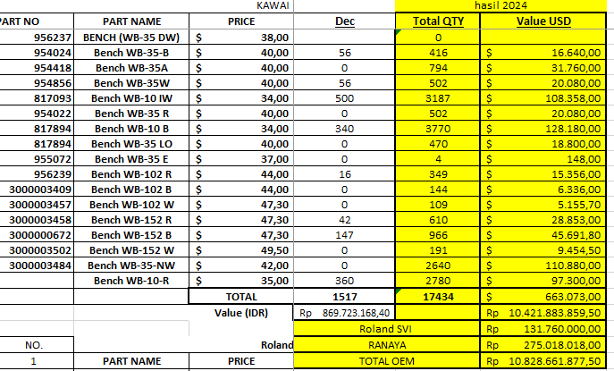
Prepared By: |  | Sign | Date | Approved By: | Sign | Date |  |  | Version / Revision | No. Dokumen | Issue Date | Pages
Angga Yudha |  |  | 12 Juni 2024 | M. Rosyidin |  | 10 Maret 2025 |  |  | 1 | CINT/CMS/F-002/RDPA | 10-Mar-2025 | 1

No | Proses | PIC | Hasil yang Diharapkan | Resiko (Risk) | Opportunity (Peluang) | Penilaian Resiko |  |  |  | Mitigasi Resiko |  | Sasaran Mutu/Target yang akan dicapai (Kuantitatif) | EVALUASI SMT I 2024 | EVALUASI SMT II 2024
 |  |  |  |  |  | Prob | Dampak | Status Resiko | Rating Status (rumus otomatis) | Analisa Awal | Tindakan Perbaikan
1 | Keluhan pelanggan | Kasie Export | Keluhan pelanggan dapat diselesaikan sesuai dengan harapan dan tidak lebih dari 0.5% dari total produk terjual | Jumlah keluhan maksimal 0.5% dari produk terjual | Menaikkan penjualan dengan memberikan pelayanan after sale yang baik | 1 | 3 | 3 | Rendah | produk yang dikirim tidak sesuai (Kualitas, Type, Kuantity) dan terjadinya kerusakan saat pengiriman | Informasi ke internal (QC dan PRD) untuk melakukan proses sesuai standar dan memberikan atau meminta manual keamanan cara pengangkutan saat pengiriman | total komplain maksimal 0.5% dari produk terjual | Komplain sampai bulan Juni 2024 adalah 1 dari total produk terjual artinya sasaran mutu masih tercapai | Total komplen tahun 2024 adalah 13 komplen 17.434 (produk OEM) = 0,07%, sasaran mutu masih tercapai | 13 pcs
 |  |  |  | Keluhan tidak dapat diselesaikan sesuai dengan waktu yang di tetapkan | Penyelesaian diselesaikan lebih cepat | 3 | 2 | 6 | Moderat | bagian terkait tidak fokus pada penyelesaian complain | menyampaikan teguran ke bagian terkait untuk fokus pada complain
2 | Pencapaian penjualan export th. 2024 sebesar 24,038 M | Kasie Export | Pencapaian penjualan export th. 2024 sebesar 24,038 M | Penjualan ekspor sesuai target 24,038 M | Penjualan ekspor melebihi target 24, 038 M | 2 | 5 | 10 | Tinggi | Harga jual di nilai terlalu tinggi oleh konsumen | Marketing melakukan evaluasi harga jual | Pencapaian penjualan export th. 2024 sebesar 24,038 M | Hingga bulan Juni (Q2) 2024 , pencapaian penjualan secara value adalah sebesar 106,38 % | Penjualan eksport tahun 2024 (sampai Desember) adalah RP 27,437 M
 |  |  |  |  |  |  |  |  |  | Kurangnya event atau program yang menarik bagi konsumen dan/atau jaringan pemasaran | Marketing membuat event dan program yang dapat membantu peningkatan penjualan.misalnya tambahan discount atau clearance sale
3 | Penanganan Order | Kasie Export | Semua order yang masuk bisa dipastikan pemenuhannya | Ada order yang tidak bisa dipenuhi baik sesuai jumlah maupun jangka waktu |  | 1 | 2 | 2 | Tidak Signifikan | Ready stock tidak tersedia sesuai permintaan | Membuat stok sesuai dengan rata-rata permintaan berdasar data masa lalu | Maksimal order batal sebanyak 5 % dari total order yang masuk dalam satu tahun | Belum ada kasus pembatalan order sampai Juni 2024. | Semua order selama tahun 2024 terpenuhi sesuai request buyer
 |  |  |  |  |  |  |  |  |  | Hasil produksi tidak sesuai dengan yang sudah dijadwalkan | Menginformasikan ke bagian terkait tentang produk yang harus dipenuhi sesuai jadwal
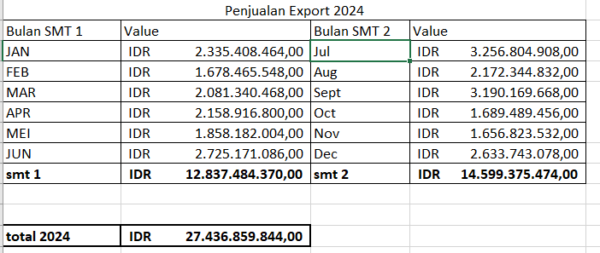
 |  |  |  | Ada order yang dibatalkan secara sepihak | Semua Order tidak dibatalkan dan ada penambahan | 1 | 2 | 2 | Tidak Signifikan | Customer tidak puas dengan pelayanan yang diberikan | Pendekatan ke customer dengan memberikan layanan yang lebih baik
 |  |  |  |  |  |  |  |  |  | Customer tidak bisa menerima dengan perubahan jadwal dari yang mereka harapkan | Memberikan informasi terlebih dahulu kepada customer tentang kesanggupan kita dalam pemenuhan order
4 | Pengiriman produk jadi | Expedition Staff + Kasie export | semua pengiriman bisa terkirim sesuai jadwal yang sudah ditentukan | Pengiriman tidak sesuai dengan jadwal yang sudah ditetapkan | Lebih cepat dari jadwal | 2 | 3 | 6 | Moderat | Stok tidak tersedia, hasil produksi tidak bisa memenuhi | Membuat forecast permintaan produk yang lebih baik (mendekati aktual) | Maksimal kesalahan yang dapat ditolerir sebesar 5 kasus dalam satu tahun | Belum ada kasus keterlambatan pengiriman produk sampai Juni 2024. | Selama 2024 tidak ada keterlambatan delivery, kecuali penundaan delivery sesuai request buyer (Kagukuro)
 |  |  |  | Kesalahan dalam pengiriman barang (type, jumlah dan komposisi produk) |  |  |  |  |  | kesalahan dalam penulisan DO, Kesalahan identifikasi produk saat proses muat | Membuat cheklist daftar kirim, pelatihan kepada operator lapangan
5 | Pembuatan APS | KASIE export | APS dibuat sesuai dengan waktu yang sudah ditetapkan | Pembuatan APS melebihi dari waktu yang ditetapkan |  | 1 | 1 | 1 | Tidak Signifikan | Inputan dari eksternal belum diterima sampai batas waktu yang ditetapkan | memberikan dead line ke ekternal dan intensif melakukan follow up | pembuatan APS tidak sesuai jadwal maksimal 1 kali dalam satu tahun | APS on time 100%. | APS on time 100%, karena schedule delivery H-1 dari hasil produksi.
 |  |  |  |  |  |  |  |  |  | Inputan dari internal belum diterima sampai batas waktu yang ditetapkan | memberikan dead line ke internal dan intensif melakukan follow up
 |  |  |  |  |  |  |  |  |  | Kesepakatan dengan bagian internal terkait belum tercapai | Komunikasi intensif dengan internal (meeting, koordinating) untuk mencari solusi dari kesulitan yang dihadapi.

